Sheet1
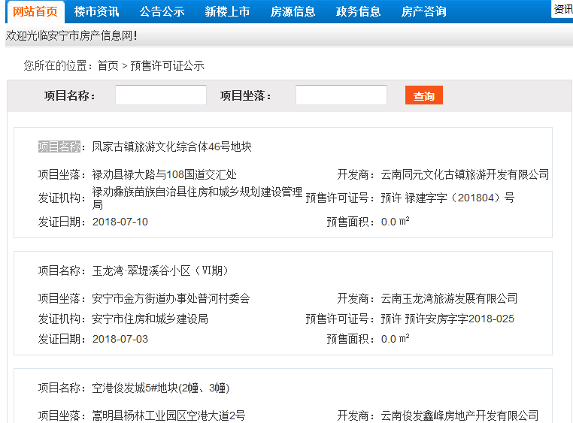
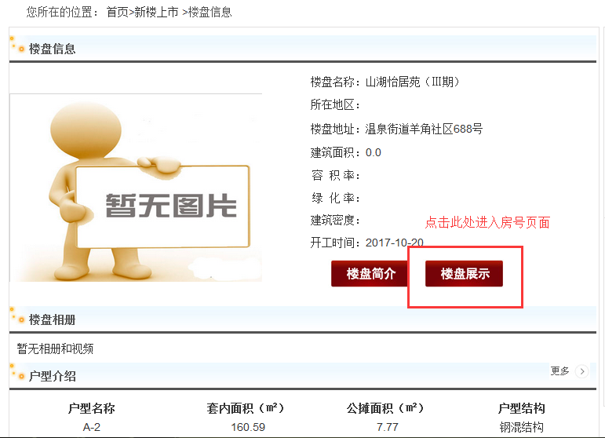
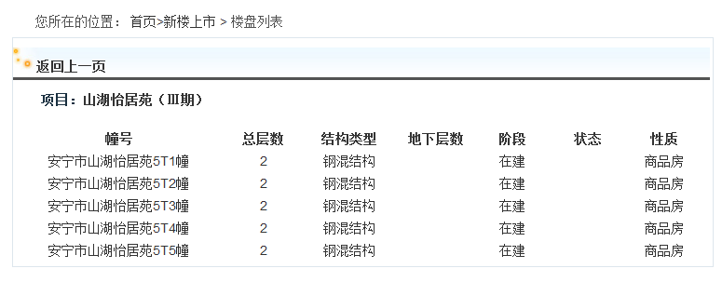
http://www.anhouse.org/business/ysxkz
城市 | 项目名称 | 项目坐落 | 开发商 | 发证机构 | 预售许可证号 | 发证日期 | 幢号 | 总层数 | 结构类型 | 地下层数 | 阶段 | 状态 | 性质 | 单元号 | 房号 | 结构 | 用途 | 性质 | 套内面积（㎡） | 建筑面积（㎡） | 更新时间 | 注：销售状态无需采集
昆明 |  |  |  |  |  |  | 安宁市山湖怡居苑5T1幢 | 2 | 钢混结构 |  | 在建 |  | 商品房 |  | 1 | 钢混结构 | 住宅 | 商品房 | 154.34 | 161.8
 |  |  |  |  |  |  | 安宁市山湖怡居苑5T1幢 | 2 | 钢混结构 |  | 在建 |  | 商品房 |  | 2 | 钢混结构 | 住宅 | 商品房 | 160.59 | 168.36

